关系图
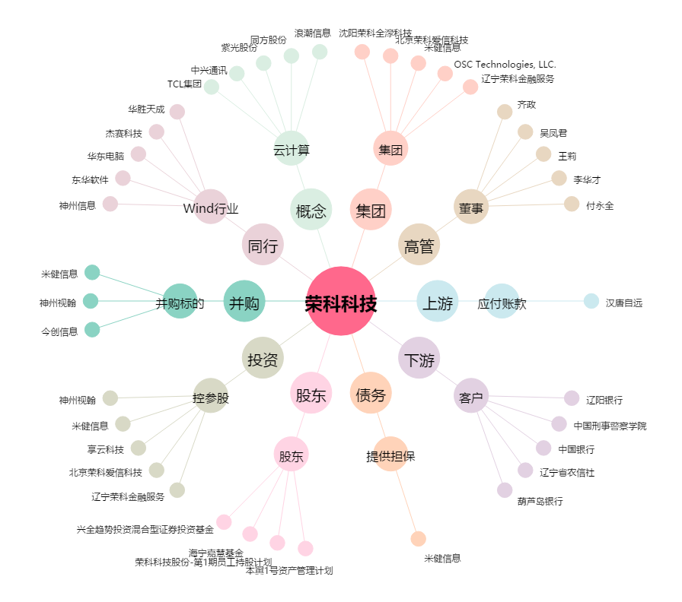
荣科科技[300290.SZ] - 关系概览图

